Sheet1
CNC Holdings Vietnam JSC.
Lot A1, Doc Lap Road, Phung Industrial Park, Dan Phuong District, Hanoi, Vietnam

社名：野村ユニソン株式会社
住所：〒391-0001 長野県茅野市ちの650番地
見積もりNo.： |  |  |  |  | 181FD02 (9BV)
御見積書
いつもお世話になっております
下記の通り、お見積もり申し上げます。ご査収の程、お願い申し上げます。

STT | Mã chi tiết | Tên chi tiết | Loại vật liệu | Số lượng | Đơn giá | Thành tiền
<jx:forEach items="${quotationItems}" var="item" varStatus="status">
${status.index + 1} | ${item.code} | ${item.name} | ${item.quotationItemMaterialList.marterialId.name} | ${item.quality} | ${item.priceStr} | ${item.totalPriceStr}
</jx:forEach>
Tổng |  |  |  |  |  | ${totalPrice}

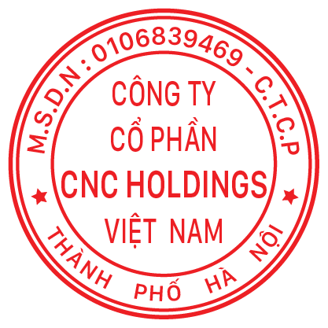
取引条件 |  |  |  |  | CNC Holdings., JSC.
1. | 配送条件：DDU Nomura Unison Co., Ltd. |  |  |  | Marketing Director
2. | 支払い条件：出荷前に100％支払いをお願い申し上げます
3. | 見積もり有効期限：2020年5月30日
ご手配をお待ちしております

 |  |  |  |  | Nguyen Thi Lan

